Hoja1
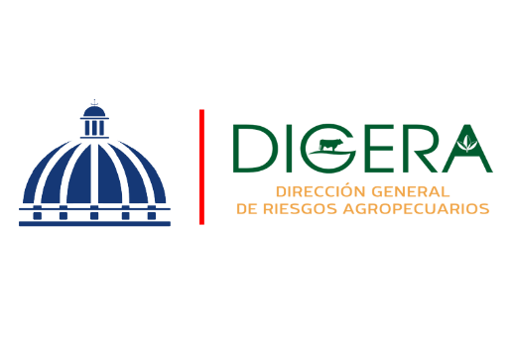

DIRECCION GENERAL DE RIESGOS AGROPECUARIOS (DIGERA)
Relacion de Procesos de Compras a MiPymes
Correspondiente al mes de Octubre del Año 2025

CODIGO DE PROCESO | DETALLE DEL BIEN O SERVICIO | FECHA | NOMBRE | TIPO DE MYPIME | MONTO ADJUDICADO
DIGERA-DAF-CD-2025-0035 | ADQUISICION DE CORREAS, TENSOR, Y TOMA DE AGUA VEHICULOS DE ESTA DIRECCION GENERAL DE RIESGOS AGROPECUARIOS (DIGERA) | 16/10/2025 | MARAJO, SRL | MIPYME - MICRO EMPRESA | $11,092.00
DIGERA-DAF-CM-2025-0006 | SOLICITUD AUTORIZACION CONTRATACION SERVICIO DE ALMUERZO EMPRESARIALES EMPACADOS | 2025-09-10 | EXQUISITESES VIRGINIA SRL | MIPYME - MUJER - MICRO EMPRESA | $1,350,000.00
 |  |  |  |  | $1,361,092.00

